Баг-репорты
Bug ID | Название | Метод | Endpoint | Headers | Авторизация | Body | Шаги воспроизведения | Фактический результат | Ожидаемый результат | Severity | Priority | Скриншоты или логи
BUG_001 | API создаёт товар без обязательного поля name | POST | {{base_url}}/api/products | Content-Type: application/json | Basic Auth | без name { "slug": "new white-cat-mens-jeans", "manage_stock": true, "stock_quantity": 33, "description": "SuperMan", "price": "1000", "regular_price": "1000", "sale_price": "350", "images": [ { "src": "https://i.ebayimg.com/images/g/3XUAAOSwhuxatCCi/s-l1600.jpg" } ], "categories": [ { "id": 82, "name": "Джинсы", "slug": "jeans" } ] } | 1. Открыть Postman 2. Выбрать POST 3. Вставить URL 4. Перейти Body → raw → JSON 5. Вставить тело запроса 6. Установить Content-Type 7. Настроить Basic Auth 8. Нажать Send | 200 OK, товар создан "id": 865162, "name": "Товар", "slug": "new-white-cat-mens-jeans-7", "manage_stock": true, "stock_quantity": 33, "description": "", "price": "1000", "regular_price": "1000", "sale_price": "", "images": [ { "src": "http://intershop3.skillbox.ru/wp-content/uploads/2026/03/s-l1600-466.jpg" } ], "categories": [ { "id": 19, "name": "Каталог", "slug": "catalog" } ] } | 400 Bad Request; товар не создаётся; в ответе указана ошибка валидации поля name | Major | High
BUG_003 | API требует поле description, не указанное в документации | POST | {{base_url}}/api/products | Content-Type: application/json | Basic Auth | без description { "name": "Minimal Product", "slug": "minimal-product" } | 1. Открыть Postman 2. Выбрать POST 3. Вставить URL http://intershop3.skillbox.ru/api/products 4. Перейти Body → raw → JSON 5. Вставить тело запроса 6. Установить Content-Type 7. Настроить Basic Auth 8. Нажать Send | 400 Bad Request Необходимо указать поле description | 200 OK / 201 Created, если поле description не является обязательным согласно документации | Major | High
OBS_001 | Уточнение API-контракта: отсутствие stock_quantity при manage_stock=false | POST | {{base_url}}/api/products | Content-Type: application/json | Basic Auth | manage_stock=false { "name": "New White Cat Jeans", "slug": "new white-cat-mens-jeans", "manage_stock": false, "stock_quantity": 33, "description": "SuperMan", "price": "1000", "regular_price": "1000", "sale_price": "350", "images": [ { "src": "https://i.ebayimg.com/images/g/3XUAAOSwhuxatCCi/s-l1600.jpg" } ], "categories": [ { "id": 82, "name": "Джинсы", "slug": "jeans" } ] } | 1. Открыть Postman 2. Выбрать POST 3. Вставить URL http://intershop3.skillbox.ru/api/products 4. Перейти Body → raw → JSON 5. Вставить тело запроса 6. Установить Content-Type 7. Настроить Basic Auth 8. Нажать Send | поле "stock_quantity" отсутствует { "id": 865154, "name": "New White Cat Jeans", "slug": "new-white-cat-mens-jeans-3", "manage_stock": false, "description": "", "price": "1000", "regular_price": "1000", "sale_price": "", "images": [ { "src": "http://intershop3.skillbox.ru/wp-content/uploads/2026/03/s-l1600-462.jpg" } ], "categories": [ { "id": 19, "name": "Каталог", "slug": "catalog" } ] } | Требуется уточнить API-контракт: при manage_stock=false поле stock_quantity может отсутствовать | — | —
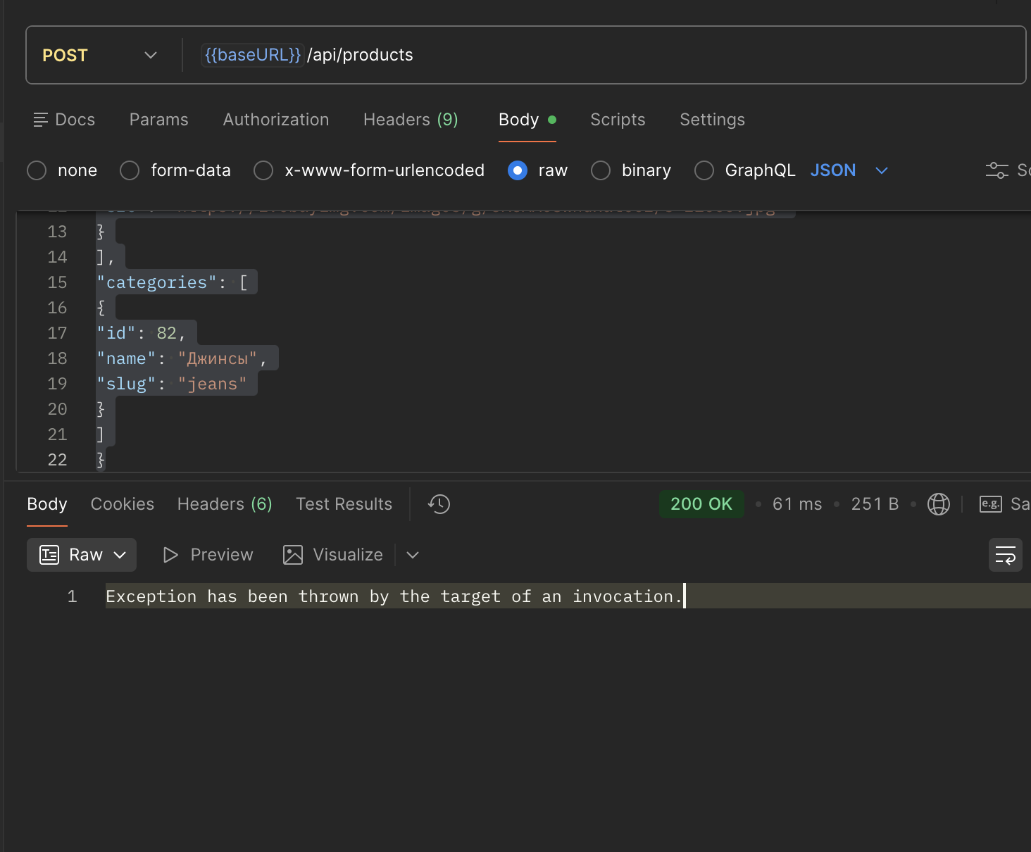
BUG_005 | API принимает некорректный тип price и возвращает 200 OK | POST | {{base_url}}/api/products | Content-Type: application/json | Basic Auth | price="abc" { "name": "New White Cat Jeans", "slug": "new white-cat-mens-jeans", "manage_stock": true, "stock_quantity": 33, "description": "SuperMan", "price": "abc", "regular_price": "1000", "sale_price": "350", "images": [ { "src": "https://i.ebayimg.com/images/g/3XUAAOSwhuxatCCi/s-l1600.jpg" } ], "categories": [ { "id": 82, "name": "Джинсы", "slug": "jeans" } ] } | 1. Открыть Postman 2. Выбрать POST 3. Вставить URL http://intershop3.skillbox.ru/api/products 4. Перейти Body → raw → JSON 5. Вставить тело запроса 6. Установить Content-Type 7. Настроить Basic Auth 8. Нажать Send | 200 OK + Exception Exception has been thrown by the target of an invocation. | 400 Bad Request; товар не создаётся; в ответе указана ошибка валидации поля price | Major | High

